羽毛球
2026 年大运会体育器材申购清单（羽毛球器材清单）
序号 | 名称 | 型号 | 单位 | 数量 | 单价 | 总价 | 实物图片 | 备注
1 | 羽毛球 | 李宁D6 | 桶 | 25 | 135 | 3500 | 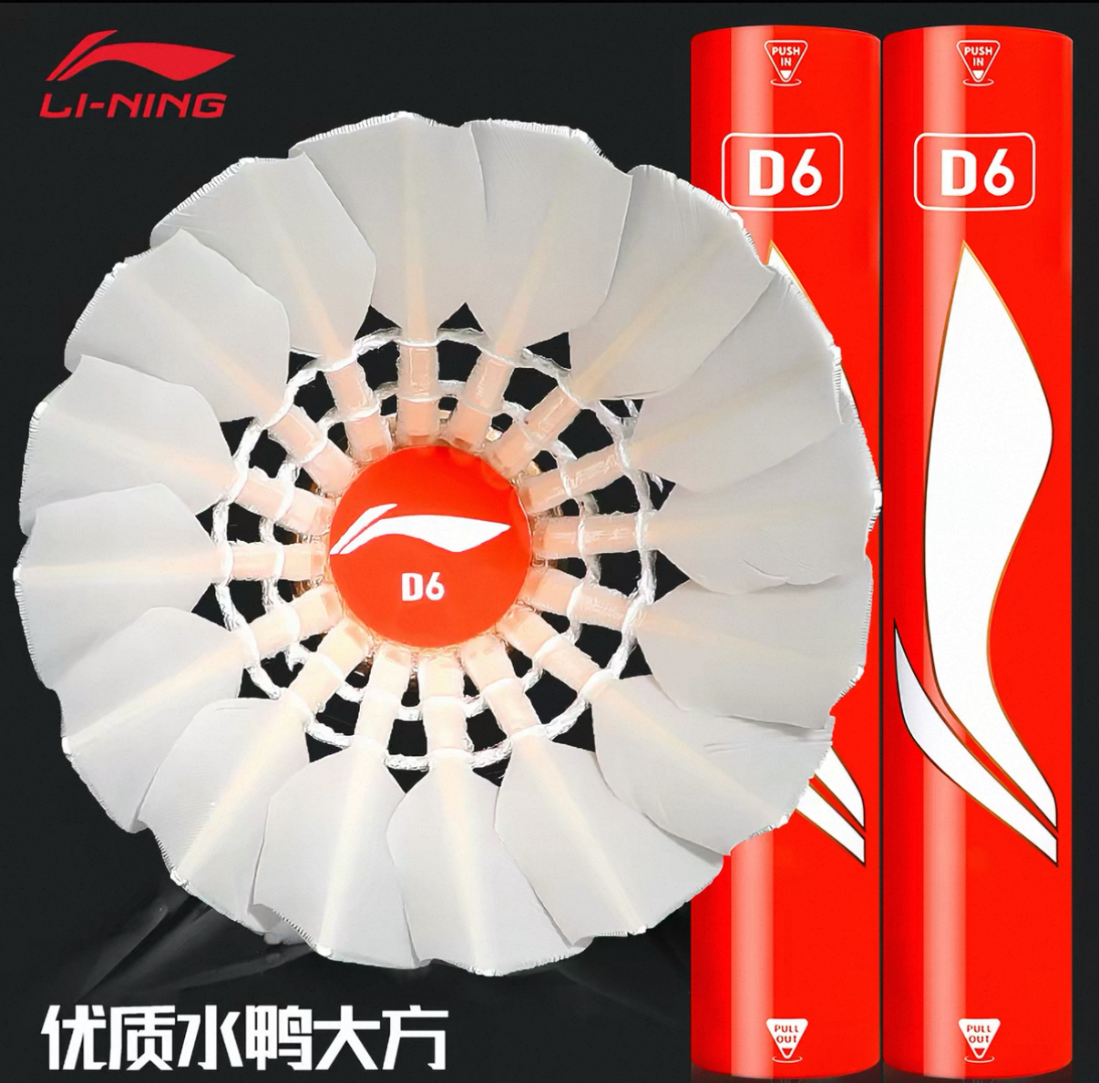 | 77速
2 | 羽毛球地胶 | 动联无界，型号：（专业型）水晶砂5.0mm | 片 | 1 | 9105 | 9000 |  | 包安装
3 | 羽毛球立柱 | 动联无界，型号：羽之翼-BP80 | 副 | 1 | 1500 | 1500 | 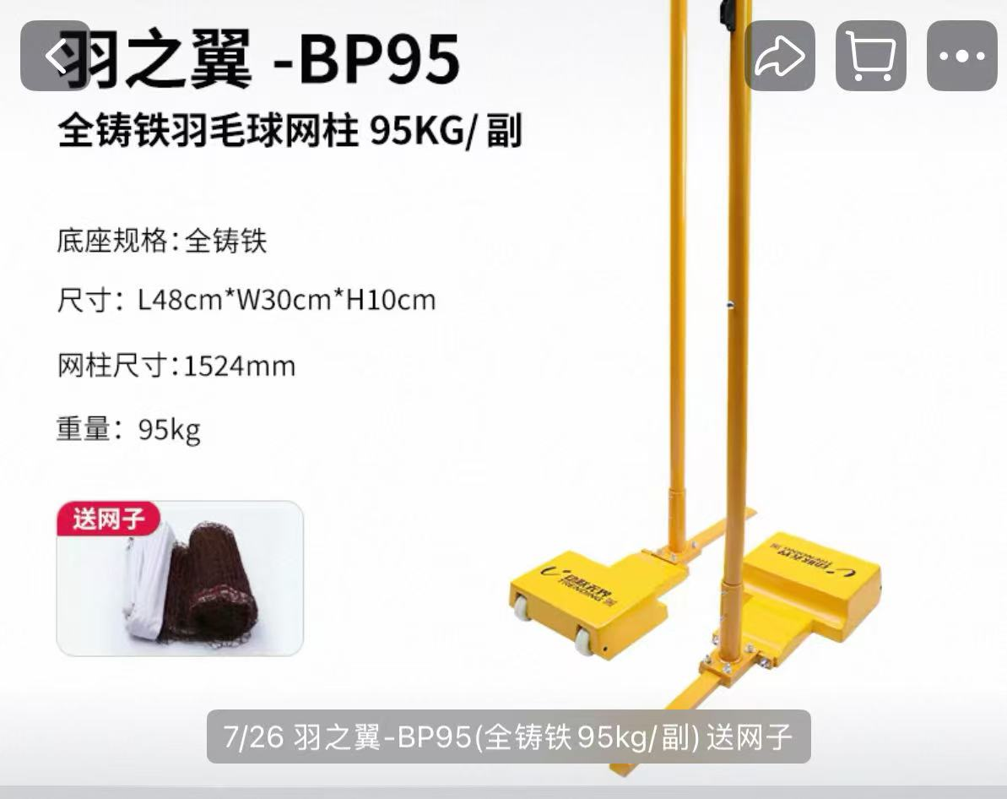 | （全铸铁羽毛球网柱80kg/副）
合计 |  |  |  |  |  | 14000

定向越野
2026 年大运会体育器材申购清单（定向越野器材清单）
序号 | 名称 | 型号 | 功能要求 | 单位 | 数量 | 单价 | 总价 | 实物图片 | 备注
1 | 点签器 | HC-DQM-4 | ★1.采用指卡、免接触腕卡和点签相结合的模式，可实现接触式刷卡和免接触式刷卡两种专业比赛模式，计时精度可达0.1秒，使用开机棒开机； 2.采用点签充电设计节能环保，使用高性能可充电锂电池供电≤3小时充满，点签器10年免维护。新款器材可以设置超级起点，即不使用清除站点，直接打起点即可比赛； ★3.带有显示屏，日常比赛训练使用方便快捷； 4.根据赛事要求，免接触打卡可以三档感应距离自由调节；具有软硬件防冲突设置； 5.专业定向赛式可使用远距离腕卡计时，并接入云端成绩系统时行成绩统计与分析，同时成绩大屏滚动展示； ★6.具有远距离刷卡功能，专业比赛使用免接触式手环进行打卡； 7.具有2.4G通讯功能，直接使用主站进行时间校对，不需要购买校时器、对时器等，使用管理卡直接更改号码、更改站点类型（起点、终点、清除等）、备份数据调用等功能，不需要连接电脑使用蓝牙或NFC等操作； 8.迷你轻量化设计； 9.防潮，防震，温度范围－40℃～＋80℃，具有物理防抢打设计； 10.具有多种工作模式，路线模式可直接判断运动员路线的有效性； ★11.任意点签（含起点、终点、清除），插上【主站/点签变换器】就可以作为主站使用； ★12.要求是与中国人民解放军国防科技大学军事基础教育学院军事教育系共同研发的产品，并提供相关证书； | 台 | 20 | 950 | 19000 |  | 场地中间站
2 | 清除站 | HC-DQM-4 |  | 台 | 1 | 1000 | 1000 |  | 清除计时卡的数据
3 | 起点站 | HC-DQM-4 |  | 台 | 1 | 1000 | 1000 |  | 开始计时的机器
4 | 终点站 | HC-DQM-4 |  | 台 | 1 | 1000 | 1000 |  | 结束计时的机器
5 | 主站 | HC-DQM-4 |  | 台 | 1 | 1280 | 1280 |  | 读取指卡成绩的机器
6 | 计时卡 | HC-ZK-4 | 1.计时芯片有指卡和腕卡两种形态，指卡外形尺寸为32*26*3.8mm，两端弧形设计，小巧动感美观，配以黑色高弹高密松紧指带，内侧加棉，松紧自动调节，结实舒适不伤手，腕卡采用环保材质硅橡胶，直径65mm，戴于手腕上，要求橡胶材料有环保检测报告； 2.可以将姓名和单位信息写入指卡，实现实名制，存储容量达到168个站点打卡数据； 3.指卡编号不少于8位，确保指卡号码全球唯一性，具备3次DES密钥认证； 4.防水，防潮，防腐蚀，温度范围－40℃～＋80℃，指卡弧度与点签器物理限位圈配合，确保进入限位圈指卡的唯一性，满足防抢打要求； 5.橡胶式腕卡500起订，可定做LOGO； | 个 | 30 | 95 | 2850 |  | 计时卡
7 | 管理卡 | HC-GL-4 | 1.功能卡，种类有：编号增卡、编号减卡、通讯卡、校时卡、关机卡、清除卡、发令卡、模式卡、打印卡、主站模式卡、路线设置卡；各卡功能如下： （1）编号增卡、减卡：无需连接电脑，直接修改点签编号； （2）通讯卡、校时卡：主站包含对时器、校时器的全部功能，修改点签时间，一秒完成； （3）关机卡：点签关机； （4）清除卡：清除主站内存储数据； （5）发令卡：用于运动员统一出发； （6）模式卡：修改点签远距离模式； （7）打印卡：打印所有主站内排名（按时间排名）； （8）主站模式卡：切换主站模式（普通主站、远距离主站、自动识别主站） （9）路线设置卡：写入路线，脱机打印判断成绩有效性； | 套 | 1 | 600 | 600 |  | 控制点签多个功能卡
8 | 成统软件 | HC-CTRJ | 1.新款软件整合了所有比赛类型，各个类型比赛不需要单独购买软件，是个人赛（百米、短距离、中距离、长距离）、积分赛、团队赛、接力赛、测向赛军区比赛赛制、分段赛等，软件终身免费升级； 2.个人赛、积分赛、团队赛、接力赛比赛规则均需符合中国定向运动竞赛规则，军区比赛赛制要求可以设置单通时间窗口点、全通时间窗口点、普通点位、错误点位等； 3.可以对主站机进行校时，实现写入运动员姓名到指卡中的功能； 4.支持打起点和按时刻表两种出发方式，可导入运动员数据、分组数据、路线，可对运动员的成绩进行分段分析，可输出出发时刻、成绩等多种报表； 5.可设置主站硬件设备，并支持读取备份数据。支持成绩大屏滚动展示，是军区比武、精武杯、国防科技大学计时软件； | 套 | 1 | 1000 | 1000 |  | 统计成绩
9 | 点签/北斗直充器 | HC-ZC | 1.可以为点签、北斗、远距离指卡实现直接充电； 2.一拖十充电口，电压不高于5V； 3.防止点签充电过饱和； | 个 | 1 | 200 | 200 |  | 点签充电
10 | 便携打印机 | HC-CJSC | 1.支持姓名，单位打印输出，热敏打印方式； 2.打印机体积小,支持排序打印，方便携带，满足长时间待机； 3.可电池供电，亦可接电源直接工作；一次充电，待机时间不少于10个小时； 4.轻便型与实用性相结合，可安装直径为40的大卷热敏打印纸（一次更换，可输出200-500人成绩，方便实用）支持汉字输出； 5.支持姓名、单位打印输出，支持排序打印；体积超小、携带方便。要求40分钟快速充电，携带方便（特别适合教学与训练使用）； | 台 | 1 | 600 | 600 |  | 打印输出个人成绩明细
11 | 打印纸 | HC-DYZ | 1.市场常规热敏打印纸； | 卷 | 20 | 3 | 60 |  | /
12 | 便携二代设备箱 | HC-KC | 1.箱体采用ABS高强度工程塑料，外观美观大方，坚固耐用； 2.设缓冲隔离垫，防止设备撞击、磨损，防水，隔绝空气防潮； 3.抗压，手提便捷易携带； 4.可以放置40个点签和若干指卡； | 个 | 1 | 240 | 240 |  | /
13 | 防盗密码锁+钢丝绳 | HC-FD | 1.绳内带有钢丝，外面pu材质保护； 2.绳子类似弹簧，方便使用，最长长度1.5米； 3.四位数密码； | 个 | 20 | 20 | 400 |  | 防止点丢失
14 | 点标旗 | HC-DBQ | 1.符合国际定联标准，尺寸为30*30mm； 2.防雨布料，且不褪色； 3.特制合金支架，不易变形、不生锈； 4.高密度织带挂绳，结实耐用； | 个 | 22 | 20 | 440 |  | 定向的标志
15 | 机械打卡器 | HC-DKQ | 1.符合国际定联标准，30种不同变化； | 个 | 22 | 15 | 330 |  | /
合计 |  |  |  |  |  |  | 30000

